상품제안서
맥로이드 초경량5단미니양우산 | 상품코드: F23671

 |  |  |  |  |  |  | 02-412-0044 | www.easy1.co.kr
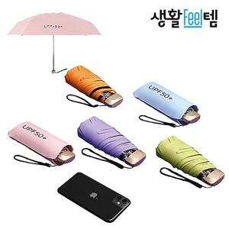

【상세/제작정보】 | <p>1박스=50개 / 박스당 택배비 : 7000원vat별도&nbsp;</p>

【인쇄/포장옵션】 | 레이저 / 포장지포장

【공급단가】 | 수량 | 100~ | 300~ | 500~ | 1,000~ | 3,000~
*VAT별도 | 단가 | 4,810원 | 4,730원 | 4,620원 | 4,440원 | 4,250원

【상품 URL】 | https://easy1.co.kr:443/src/goods_detail.php?gdno=23671

